关系图
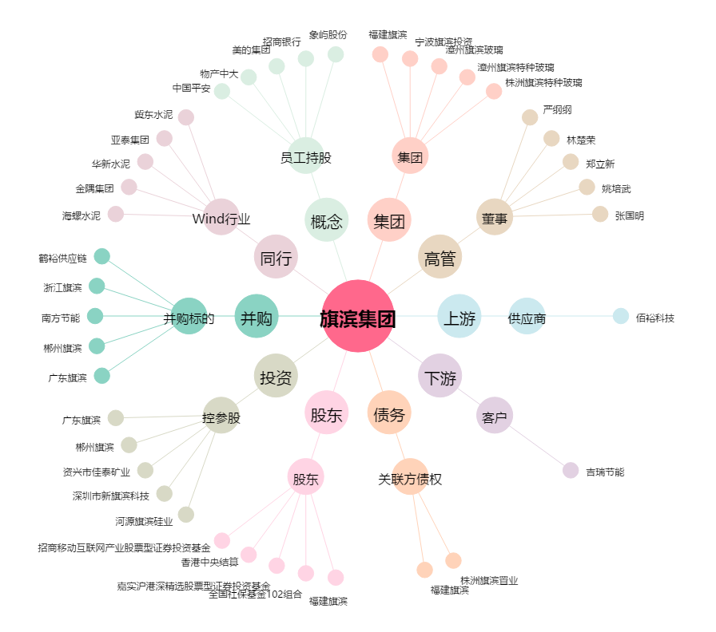
旗滨集团[601636.SH] - 关系概览图

